Sheet1 のコピー
Confidential
事業計画書
 |  |  |  |  |  |  |  |  | 2016/11/08 川本
概要
 | ほうれん草の組合せ秤・袋詰機の製作

目標
 | 利益総額：3億円
 | 期間：3～5年
 | 理由：機械学習を用いた農作物の検品作業などを将来的に行いたいが、技術的なハードルが高いと思われる。
 |  |  | まずは下記で説明するほうれん草用の装置で資金的な余裕を持ち、
 |  |  | 留学など自身の勉強の期間を設け（ソフトに関する知識が希薄であるため）、
 |  |  | その後に上記の機械学習に関する事業に取り組みたいと考えているため。
 | 詳細：大まかに以下のような単価、販売数で目標到達を考えている。
 |  |  |  |  | 製品 | 装置単価 | 目標販売台数
 |  |  |  |  | a)組合せ秤 | 17万 | 1500 | ※組立はパートなどを雇って行なう |  |  |  | 20 | 2000 | 400000000
 |  |  |  |  | b)袋詰め機 | 13万 | 1500
 |  |  |  |  | 純利益合計 | 3.3億

なぜ農機か
 | 下記の条件を踏まえて農機具を選んだ。
 |  | これまでの自身の経験値から、ものづくりを事業内容にする。
 |  | ニッチな分野で競合の少ない製品を製作する。
 |  | ソフト・ハードの開発、設計、生産(出来れば販売も)を自分で行えること。（マージンを減らすため）
 |  | 初期投資の必要がないものを製作する
 | ※例えば家電製品であれば、ライバルが多いため新製品の製作が難しい。
 | また、低価格、外観などの観点から、金型・樹脂型でものを作る必要がある（初期投資が発生する）。
 | また、マイクロコンピュータで制御するためC言語でソフト設計をしなければならず、
 | 工数が莫大に増える(自分ひとりでソフト設計するのは難しい)。

なぜほうれん草の組合せ秤と袋詰機を製作するか
 | 野菜は収穫後に調整・計量・袋詰めなどの工程があり、じゃがいもなど他の野菜ではほぼ自動化されている(※1)。
 | 対して、ほうれん草などの軟弱野菜は自動化が進んでおらず、調整・計量・袋詰めが全体作業の7割を占める(※2)。
 | 軟弱野菜向けの各種機器が販売されている(※3,4,5)が、費用が高額(※3)などの理由であまり普及していない。
 | そこで安価な計量・袋詰めの装置の開発を目指すことにした(調整作業の自動化は難易度が高いため今回除外)。
 | ちなみに全国のほうれん草農家の戸数は8万戸程度と推定され(※6)、市場規模としては十分である。
 |  | ※１ じゃがいもの自動選別機
 |  |  | https://www.youtube.com/watch?v=Fi8HTEB1V-Y
 |  | ※2 調整作業などが全労働時間の7割を占めるとの記載有り
 |  |  | http://www.pref.nara.jp/22937.htm
 |  | ※3 軟弱野菜調整機の詳細、効果、販売数など
 |  |  | http://www.shinnouki.co.jp/report/doc/h19follow_up.pdf
 |  | ※4 組合せ計量器
 |  |  | http://www.yamato-scale.co.jp/products/detail/id:227
 |  | ※5 袋詰め機まとめ
 |  |  | http://agri-biz.jp/item/detail/1633?page=7
 |  | ※6 野田市のほうれん草農家の戸数と作付面積
 |  |  | http://www.city.noda.chiba.jp/_res/projects/default_project/_page_/001/002/924/toukei6-5-2.pdf

製品詳細
 | 以下の2製品を販売する。
 | (a)組合せ秤
 |  | 概要：
 |  |  | 作業者は回転式の10個のテーブルに順々に3～4束程度(70g程度)の野菜を載せる。
 |  |  | 装置は順々に計量した後、200gに近くなるよう組合せを計算し排出する。
 |  | セールスポイント：
 |  |  | 他社製品と比較して、低価格である(装置単価は17万を予定)。
 |  |  | 他社製品と比較して、野菜を載せる場所が一定であるため、作業効率がよい
 |  | 予測効果：
 |  |  | 秤による手作業と比較して、7倍程度の速さで計量できる。
 |  |  |  |  |  | 手作業の実測値平均(秒) | 当製品の予測時間(秒)
 |  |  |  |  | 時間(sec) | 13 | 1.833333333 |  | 6.824242424
 |  |  |  |  | 時間短縮率(%) | - | 85.34635879
 |  |  |  |  | ※当製品は、適当に両手で野菜を掴んで、天秤に置くだけ。

 |  |  |  |  | https://www.youtube.com/watch?v=J9R7fEwxFtk
 |  |  |  |  |  | 秒数
 |  |  |  |  |  | 23
 |  |  |  |  |  | 22
 |  |  |  |  |  | 19
 |  |  |  |  |  | 19
 |  |  |  |  | ほうれん草の計量時間
 |  |  |  |  |  | 13.2
 |  |  |  |  |  | https://www.youtube.com/watch?v=GmQVMbFEJWU
 |  |  |  |  | 小松菜の計量時間
 |  |  |  |  |  | 12.666666670
 |  |  |  |  |  | https://www.youtube.com/watch?v=Cbm5u9xCU9s
 |  |  |  |  | 水菜の計量時間
 |  |  |  |  |  | 11.66666667
 |  |  |  |  |  | https://www.youtube.com/watch?v=fK_tdQDFcMs

 |  | 模式図：
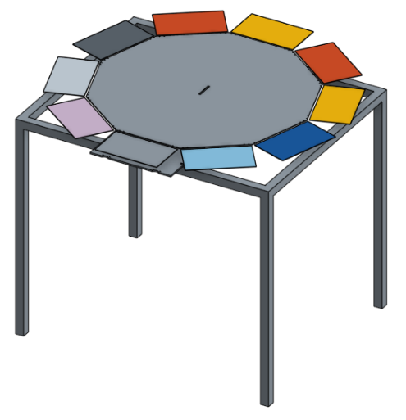

 |  | 他社製品参考：
 |  |  | 価格不明（排出機能付き） |  |  | http://www.yamato-scale.co.jp/products/detail/id:227
 |  |  | 78万(排出機能なし) |  |  | http://www.hakari-kaga.com/
 |  |  | 270万(排出機能なし) |  |  | http://www.orange-book.com/detail/obwfk53010/index/article_cd:TDW2101WP+++++++++++++++++++++8010

 | (b)袋詰め機
 |  | 概要：
 |  |  | 野菜袋を開き、保持し、ガイドを挿入した状態にする装置。
 |  |  | 作業者は野菜を袋に詰めて、ボタンを押すだけ。ボタンを押すと排出され、次の袋を保持する。
 |  | セールスポイント：
 |  |  | 他社製品と比較して、低価格である(装置単価は13万を予定)。
 |  | 予測効果：
 |  |  | 他社品と変わらないと思われる
 |  | 模式図：
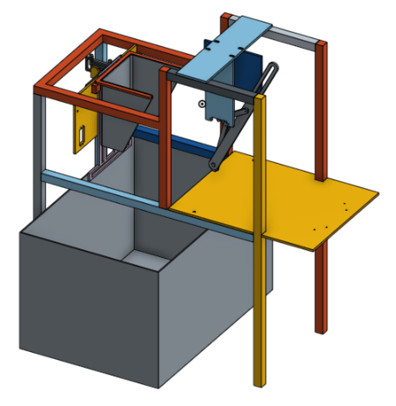

 |  | 他社製品参考：
 |  |  | 価格不明 |  |  | http://www.k-taiyo.co.jp/product/bagger/
 |  |  | 55万 |  |  | http://www.ogiwara-kk.co.jp/products/?p=41
 |  |  | 250万 |  |  | http://nlwww.com/jp/product/product07-a.htm

その他
 | 低価格に抑えられる理由は大まかに以下
 |  | 設備がシンプルである。
 |  | Raspiを使用しているので、ソフト設計が簡単(内製化できる)。
 |  | 金型を使用していないので、初期投資が抑えられる(レーザーカッターなどを利用して再現性を出す)。
 | 一週間程度のお試し使用や、レンタル、リースなども検討する。
 | 特許調査済み。侵害してしまうような特許は無し。
 | 安全性についてはそもそも出力が小さいので問題なし
 | 構造部材はアクリルなどを用いて透明にすることで、メンテナンスをしやすく(故障箇所を視認し易い）

 |  |  |  | ほうれん草(一袋あたり。5株と計算) |  | 実測 | 当製品
 |  |  |  |  | 種まき～収穫 | 10.40142857 | 10.401428571
 |  |  |  |  | 根切り | 16.42857143 | 16.42857143
 |  |  |  |  | 古葉取り | 16.42857143 | 16.42857143
 |  |  |  |  | 計量 | 13.2 | 1.833
 |  |  |  |  | 包装 | 5.95 | 5.95
 |  |  |  |  | 計 | 62.40857143
 |  |  |  |  | 導入後 | 51.04157143 | 0.8178615575
 |  |  |  |  |  |  |  |  | 当製品効果 | 根切り・古葉取り | 包装機
 |  |  |  |  |  |  |  | 装置費用(万円) | 25 | 100 | 55
 |  |  |  |  |  |  |  | 年間効果額(万円) | 212 | 164 | 23
 |  |  |  |  |  |  |  | 削減時間 | 11.367 | 16.42857143 | 3
 |  |  |  |  |  |  |  | 時間割合 | 0.8178615575 | 0.7367577714 | 0.95192968
 |  |  |  |  |  |  |  |  | ※無駄を削減する事による効果も含まれている。

 |  |  |  |  |  | 31.03448276

 |  |  |  |  | 計量(秒) | 35.78528827 | http://www.naro.affrc.go.jp/org/tarc/seika/jyouhou/H14/to144.html

 |  |  |  |  | 包装(秒) | 39.21471173 | http://www.naro.affrc.go.jp/project/results/laboratory/brain/2002/common02-209.html

 |  |  |  |  | 根切・古葉取り(秒) | 34.09090909 | http://www.naro.affrc.go.jp/project/results/laboratory/brain/2002/common02-209.html

 |  |  |  |  | 軟弱野菜中のほうれん草の出荷量の多さ
 |  |  |  |  | ほうれん草の作業時間の円グラフ→調整、計量、包装それぞれ長い
 |  |  |  |  | 各作業ごとの代表装置の図、効果、コスト→計量の装置はないのでこれを制作した。
 |  |  |  |  | 製品の動きの概略を説明。計量の時間は短縮できる。
 |  |  |  |  | ほうれん草全作業の時間短縮率VS設備費用のグラフ→組み合わせ図りのコスパよし。
 |  |  |  |  | 設備償却と生産量→定量的に買うのが得かどうか分かるようにする。
 |  |  |  |  | まとめ。新しい製品を作成した。工法・開発方法などを工夫し、これまでにないコスパで提供できる。

 |  |  |  |  | ほうれん草以外にも使える。

 |  |  | 効果の算出
 |  |  |  | 時間短縮
 |  |  |  | 無駄削減

 |  |  |  |  | 円/g | 0.874 | 2016年10月の東京・大田市場におけるほうれん草の平均卸価格は1キロ当たり874円
 |  |  |  |  | 205～230gのレンジとする。
 |  |  |  |  | 平均3回に一回はミスっているので、σ＝12.5gと仮定。
 |  |  |  |  | 平均は217.5gとする。
 |  |  |  |  | 本製品であれば、σはおよそ半分になる。
 |  |  |  |  | 仮に205～215gのレンジにするとする。
 |  |  |  |  | 同様に平均三回に一回はミスをする。
 |  |  |  |  | 平均荷重は210g
 |  |  |  |  | よって、一袋あたり
 |  |  |  |  | 6.555 | 円の無駄を削減することができる。
 |  |  |  |  | 一袋210gとすると

 |  |  |  |  | 日本のほうれん草の作付面積は21300ヘクタール
 |  |  |  |  | 経営体数はおよそ
 |  |  |  |  | 91544.68085 | 134666.6667

 |  |  |  |  | 0.2326732673 | ヘクタール
 |  |  |  |  | 1経営体あたりの年間生産数は
 |  |  |  |  | 2.272114535 | ton
 |  |  |  |  | よって、年間
 |  |  |  |  | 1985828.104 | 円の売上になる。
 |  |  |  |  | 無駄を削減することによって、
 |  |  |  |  | 70922.43228 | 円の無駄を削減できる。

